Sheet1
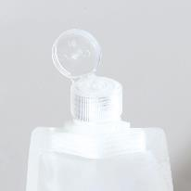
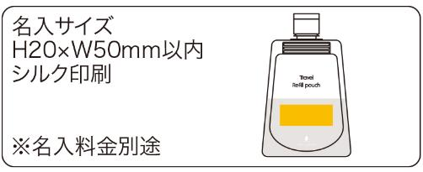
提 案 書

つめかえパウチ（2P) |  | 参考上代 | ¥200 | 販売価格
 |  | （税別） |  | （税別）
【JAN】 | 4562121887527
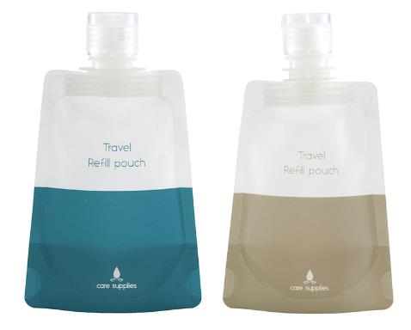 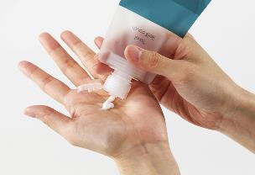 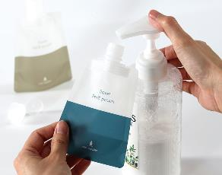 |  |  | 【商品番号】 7380 【本体サイズ】 83*25*137㎜・8ｇ 【パッケージサイズ】 135*155*23㎜・18ｇ 【個装形態】 ポリ袋入 【材質】 PET・ポリエチレン・PA 【入数】 400 【セット内容】 本体×２ 【商品説明】 ハンドソープやスキンケア商品のつめかえ容器がパウチ化！コンパクトで持ち運び便利なつめかえパウチ2個セット 【備考】 ※容量：90ml 【生産国】 中国

